データ
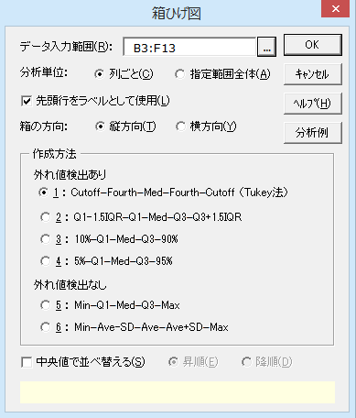
上位10都市の人口（単位：10万人）
Canada | U.S. | Mexico | Brazil | Argentina
11.91 | 77.81 | 31.18 | 49.81 | 29.66
6.72 | 35.50 | 10.12 | 38.57 | 7.61
3.84 | 24.79 | 8.06 | 9.68 | 6.35
2.81 | 20.02 | 3.79 | 9.54 | 4.10
2.73 | 16.70 | 3.46 | 8.08 | 3.80
2.68 | 9.39 | 2.91 | 8.03 | 2.75
2.65 | 9.38 | 2.71 | 6.99 | 2.70
2.49 | 8.76 | 2.17 | 5.02 | 2.69
1.71 | 7.63 | 2.06 | 4.95 | 2.51
1.69 | 7.50 | 1.86 | 2.78 | 2.44

結果
箱ひげ図

基本統計量
変 数 | Canada | U.S. | Mexico | Brazil | Argentina
n | 10 | 10 | 10 | 10 | 10
平 均 | 3.923 | 21.748 | 6.832 | 14.345 | 6.461
不偏分散 | 9.932 | 471.832 | 80.819 | 259.074 | 69.566
標準偏差 | 3.151 | 21.722 | 8.990 | 16.096 | 8.341
最小値 | 1.690 | 7.500 | 1.860 | 2.780 | 2.440
第1四分位数 | 2.530 | 8.915 | 2.305 | 5.512 | 2.693
中央値 | 2.705 | 13.045 | 3.185 | 8.055 | 3.275
第3四分位数 | 3.583 | 23.598 | 6.993 | 9.645 | 5.788
最大値 | 11.910 | 77.810 | 31.180 | 49.810 | 29.660
四分位範囲 | 1.052 | 14.683 | 4.688 | 4.133 | 3.095

箱ひげ図

箱ひげ図データ
変 数 | Canada | U.S. | Mexico | Brazil | Argentina
上側外れ値 | 11.910 | 77.810 | 31.180 | 49.810 | 29.660
 | 6.720 |  |  | 38.570
上側ｶｯﾄｵﾌ点 |  | 35.500 | 10.120 |  | 7.610
上側4分の1点 | 3.840 | 24.790 | 8.060 | 9.680 | 6.350
中央値 | 2.705 | 13.045 | 3.185 | 8.055 | 3.275
下側4分の1点 | 2.490 | 8.760 | 2.170 | 5.020 | 2.690
下側ｶｯﾄｵﾌ点 | 1.690 | 7.500 | 1.860 | 2.780 | 2.440

グラフ用データ
変 数 | Canada | U.S. | Mexico | Brazil | Argentina
箱の境界1 | 2.490 | 8.760 | 2.170 | 5.020 | 2.690
中央線 | 0.215 | 4.285 | 1.015 | 3.035 | 0.585
箱の境界2 | 1.135 | 11.745 | 4.875 | 1.625 | 3.075
ひげの長さ1 | -0.800 | -1.260 | -0.310 | -2.240 | -0.250
ひげの長さ2 |  | 10.710 | 2.060 |  | 1.260
上側外れ値 | X座標
11.910 | 1
6.720 | 1
77.810 | 2
31.180 | 3
49.810 | 4
38.570 | 4
29.660 | 5

